Покупается родителями 5-8 класс
 |  |  | УЧЕБНИКИ ПРИОБРЕТАЮТСЯ РОДИТЕЛЯМИ
Список учебной литературы 2026 – 2027 учебный год |  |  | Список учебной литературы 2026 – 2027 учебный год |  | Список учебной литературы 2026 – 2027 учебный год |  |  | Список учебной литературы 2026 – 2027 учебный год
5 класс |  |  | 6 класс |  | 7 класс |  |  | 8 класс
БИОЛОГИЯ |  |  | РУССКИЙ ЯЗЫК |  | МАТЕМАТИКА (на 3 года обучения) |  |  | РУССКИЙ ЯЗЫК
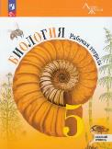 |  | Рабочая тетрадь. Биология, 5 класс: к учебнику Биология Пасчник В. В. / ФГОС 2021 - Пасечник В. В., Швецов Г. Г. – Москва: Просвещение, 2025 НОВЫЙ ФГОС !!! |  | Рабочая тетрадь. Бондаренко М. А. Русский язык. 6 класс. В 2-х частях. ФГОС 2021 - Москва : Просвещение. 2025 НОВЫЕ! |  |  | 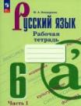 Высоцкий И. Р. Вероятность и статистика : 7- 9 классы : в 2-х частях : учебник : базовый уровень. ФГОС 2021 / Высоцкий И. Р. - Москва : Просвещение - -2025 НОВЫЙ ФГОС !! НА 3 года обучения |  |  | Рабочая тетрадь. Дерабкина С. В., Субборин Д. И. Русский язык. 8 класс. Практикум по орфографии и пунктуации - 2024
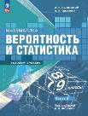

 |  |  | МАТЕМАТИКА |  | ГЕОГРАФИЯ |  |  | ЛИТЕРАТУРА
РУССКИЙ ЯЗЫК |  |  |    | Дорофеев Г.В., Петерсон Л.Г. Математика. 6 класс. Углубленный уровень. Учебник в 3-х частях. - Москва : Просвещение, 2026 НОВЫЙ ФГОС! | 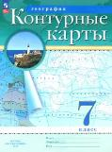 | новые границы! | Контурные карты к учебнику Алексеева А. И. География. 7 класс. . - Москва: Просвещение, 2025 |  |  | Коровина В. Я., Коровин В И. Литература. 8 класс. Учебник. В 2-х частях. ФГОС 2021 / Москва: Просвещение, 2025
 |  | Рабочая тетрадь. Бондаренко М. А. Русский язык. 5 класс. В 2-х частях. ФГОС 2021 – Москва: Просвещение, 2025 НОВЫЙ ФГОС !!!

 |  |  |  |  |  |  |  | МАТЕМАТИКА (на 3 года обучения)
МАТЕМАТИКА |  |  | СМЫСЛОВОЕ ЧТЕНИЕ |  |  |  |  |  |  | Высоцкий И. Р. Вероятность и статистика : 7- 9 классы : в 2-х частях : учебник : базовый уровень / Высоцкий И. Р. - Москва : Просвещение - 2025 НОВЫЙ ФГОС !! НА 3 года обучения
 |  | Дорофеев Г.В., Петерсон Л.Г. Математика. 5 класс. Углубленный уровень. Учебник в 2-х частях. - Москва : Просвещение, 2026 |  | Рабочая тетерадь. Григорьева А. К. Смысловое чтение. 6 класс. УМК. ФГОС / М.: Издательствот "Экзамен", 2025 |  |  | Алексеев А. И. География. 7 класс. Учебник. ФГОС 2021 / Алексеев А. И, Николина В. В. - Москва: Присвещение, 2025

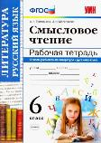
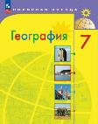
 |  |  |  |  |  |  |  | БИОЛОГИЯ
 |  |  |  |  | 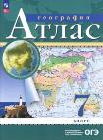 новые границы! |  | Атлас География. 7 класс.- Москва : Просвещение, 2023-2025 | новый фгос! |  | Рабочая тетрадь Суматохин С. В., Пасечник В. В. Биология. 8 класс. Базовый уровень. ФГОС 2021. – Москва.: Просвещение, 2025
ИСТОРИЯ ДРЕВНЕГО МИРА |  |  | БИОЛОГИЯ
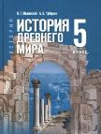 |  | Учебник Мединский В. Р., Чубарьян А. О. Всеобщая история. История Древнего мира. 5 класс. Просвещение, 2025 |  | Рабочая тетрадь. Биология, 6 класс: к учебнику Биология Пасчник В. В. Пасечник В. В., и др. – Москва: Просвещение - 2025

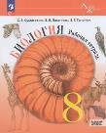
 |  |  |  |  | БИОЛОГИЯ |  |  | ХИМИЯ
 |  |  |  |  | НОВЫЙ ФГОС !!! |  | 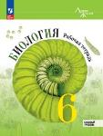 Рабочая тетрадь. Пасечник В. В., Суматохин С. В. Биология. 7 класс.Базовый уровень. ФГОС 2021 / под редакцией Пасечника В. В. – Москва.: Просвещение, 2024 |  | НОВЫЙ ФГОС !!! | Габриелян О.С. Химия. 8 класс. Учебник. Базовый уровень. ФГОС 2021 / О.С. Габриелян, И.Г. Остроумов, С.А. Сладков./ 5-е издание – М.: Просвещение, 2025

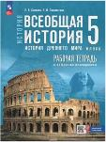 |  | Рабочая тетрадь Саплина Е. В., Соломатина Е. И. Всеобщая история. История Древнего мира. 5 класс.- Москва: Просвещение - 2025 | ВСЕОБЩАЯ ИСТОРИЯ. ИСТОРИЯ СРЕДНИХ ВЕКОВ
 |  |  | 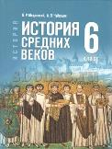 | Мединский В. Р., Чубарьян А. О. Всеобщая история. История Средних веков. 6 класс. Учебник. – Москва: Просвещение, 2025

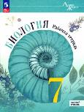
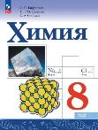
 |  |  |  |  | ИНФОРМАТИКА |  |  | Всеобщая история.История Нового времени.
 |  |  |  |  |  |  | Учебник. Босова Л. Л. Информатика. 7 класс. ФГОС 2021 - Москва : Прсвещение, 2026 | 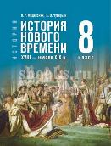 |  | Мединский В. Р.,Чубарьян А.О. Всеобщая история. История Нового времени. Конец XVIII—нач.XIX в. 8 класс. Учебник - Москва : Просвещение, 2025
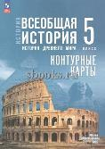 |  | Контурные карты. Всеобщая история. История Древнего мира. 5 класс. - Москва: Просвещение - 2025

 |  |  | ИСТОРИЯ РОССИИ
 |  |  | 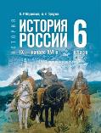 | Мединский В. Р., Торкунов А. В. История.История России. IX — начало XVI в.6 класс. Учебник. - Москва: Просвещение, 2025

 |  |  |  |  | 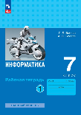 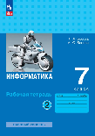 |  | Рабочая тетрадь. Босова Л. Л. Информатика. 7 класс.В 2-х частях. ФГОС 2021 - Москва : Прсвещение, 2026

 |  |  |  |  |  |  |  | ИСТОРИЯ РОССИИ
 |  | Атлас. Ляпустин Б. С. Всеобщая история. История древнего мира. 5 класс. – Москва: Просвещение - 2025 |  |  |  |  |  | 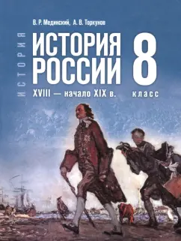 |  | Мединский В. Р., Торкунов А. В. История.История России. Конец XVII - XVIII век. 8 класс. Учебник. - Москва: Просвещение, 2025

 |  |  | 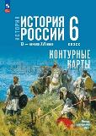 | Тороп В. В. Контурные карты История России. IX - начало XVI в. 6 класс. – Москва: Просвещение, 2025
 |  |  |  |  | РУССКИЙ ЯЗЫК
 |  |  |  |  | 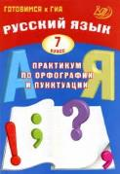 |  | Рабочая тетерадь. Дерабкина С. В., Субборин Д. И. Русский язык. 7 класс. Практикум по орфографии и пунктуации - 2024

 |  |  |  |  |  |  |  | 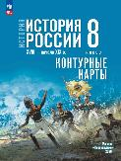 |  | Тороп В. В. История России. XVIII — начало XIX в. 8 класс. Контурные карты. ФГОС - Москва : Просвещение, 2026
ГЕОГРАФИЯ
новые !!! |  | Матвеев А. В. Контурные карты, География. 5 класс. ФГОС 2021 – Москва : Просвещение, 2025 | 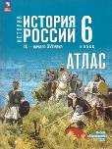 | Мерзликин А. Ю. Атлас История России. IX-начало XVIвека. 6 класс. – Москва:Просвещение, 2025

 |  |  |  |  | ЛИТЕРАТУРА
 |  |  |  |  | 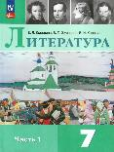 | 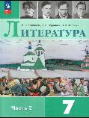 | Коровина В. Я. Учебник. Литература. 7 класс. В 2-х частях. – Москва : Просвещение, 2025.

 |  |  |  |  |  |  |  |  |  | Курукин И. В. История России. 8 класс Атлас. ФГОС. – Москва : Просвещение, 2026
на 2 года обучения |  | Атлас к учебнику Алексеева А. В. География. 5-6 класс. ФГОС 2021 - Москва : Просвещение, 2025 | ГЕОГРАФИЯ
 |  |  | новые !!! | Матвеев А. В. Контурные карты, География. 6 класс. ФГОС 2021 – Москва : Просвещение, 2025

 |  |  |  |  | Всеобщая история. История Нового времени.
 |  |  |  |  | 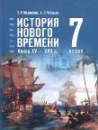 |  | Мединский В. Р.,Чубарьян А.О. Всеобщая история. История Нового времени.Конец XV — XVII в. 7 класс. Учебник - Москва : Просвещение, 2025 | ИНФОРМАТИКА
 |  |  |  |  |  |  |  | 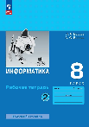 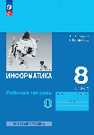 |  | Рабочая тетрадь. Босова Л. Л. Информатика. 8 класс.В 2-х частях. ФГОС 2021 - Москва : Прсвещение, 2026
СМЫСЛОВОЕ ЧТЕНИЕ
 |  | Григорьева А. К. Смысловое чтение. Тренажер. 5 класс. УМК. ФГОС / М.: Издательствот "Экзамен", 2025
 |  |  | новый!!! | Атлас к учебнику Алексеева А. И. География. 5-6 класс. ФГОС 2021 - Москва : Просвещение, 2025

 |  |  |  |  | ИСТОРИЯ РОССИИ |  |  | 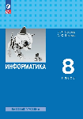 |  | Учебник. Босова Л. Л. Информатика. 8 класс. ФГОС 2021 - Москва : Прсвещение, 2026
 |  |  |  |  | 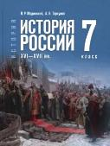 |  | Мединский В. Р.,Торкунов А. В. История.История России. XVI—XVII вв. 7 класс. Учебник. - Москва: Просвещение, 2025

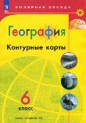
 |  |  | ФРАНЦУЗСКИЙ ЯЗЫК
 |  |  | УТОЧНЯТЬ У УЧИТЕЛЯ О НЕОБХОДИМОСТИ |  |  |  |  | ГЕОГРАФИЯ
 |  |  |  |  |  |  |  | 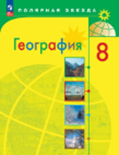 |  | Алексеев А. И. География. 8 класс. Учебник. ФГОС 2021 / В. В. Николина, Е. К. Липкина / 12-е издание – Москва: Просвещение, 2025.
 |  |  |  |  |  |  | Курукин И. В. История России. XVI—XVII вв. 7 класс. Атлас. ФГОС – Москва: Просвещение, 2025

 |  |  |  |  |  |  |  | новые границы! |  | Атлас География. 8 класс. - Москва : Просвещение, 2025
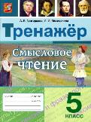
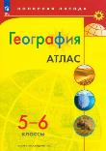
 |  |  |  |  |  |  | Тороп В. В.. Контурные карты, История России. XVI—XVII вв., 7 класс. ФГОС, новый – Москва : Просвещение, 2025

 |  |  |  |  |  |  |  | 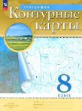 | новые границы! | Контурные карты, География. 8 класс. – Москва : Просвещение, 2025 новые!!!!

 |  |  |  |  | СМЫСЛОВОЕ ЧТЕНИЕ
 |  |  |  |  | 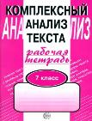 |  | Рабочая тетрадь. Малюшкин А. Смысловое чтение. Комплескый Анализ текста. 7 класс. ФГОС / Москва : Сфера, 2025
 |  |  |  |  |  |  |  | ОСНОВЫ ФИНАНСОВОЙ ГРАМОТНОСТИ
 |  |  |  |  |  |  |  |  | Учебник на 2 года обучения | Чумаченко В.В. Основы финансовой грамотности. 8-9 классы.Учебное пособие / В.В. Чумаченко, А.П. Горяев. – М.: Просвещение, 2025

 |  |  |  |  | ФРАНЦУЗСКИЙ ЯЗЫК
 |  |  |  |  | УТОЧНЯТЬ У УЧИТЕЛЯ О НЕОБХОДИМОСТИ

Покупают родители 9-11 класс
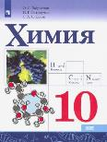
УЧЕБНИКИ ПРИОБРЕТАЮТСЯ РОДИТЕЛЯМИ
Список учебной литературы 2026 – 2027 учебный год |  |  | Список учебной литературы 2026 – 2027 учебный год |  |  | Список учебной литературы 2026 – 2027 учебный год
9 класс |  |  | 10 класс |  |  | 11 класс
РУССКИЙ ЯЗЫК |  |  | ЛИТЕРАТУРА |  |  | ЛИТЕРАТУРА
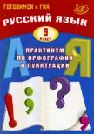 |  | Рабочая тетрадь. Дерабкина С. В., Субборин Д. И. Русский язык. 9 класс. Практикум по орфографии и пунктуации - 2024 |  |  | Лебедев Ю.В. Литература. 10 класс. Учебник. В 2-х частях. Базовый уровень. ФГОС /Лебедев Ю. В под ред. М. С. Вуколова, Л. Б. Миронова - Москва : Просвещение, 2025 (ДЛЯ ВСЕХ НАПРАВЛЕНИЙ) |  |  | 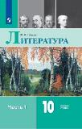 Чалмаев В. А. Литература. Учебник. 11 класс. В 2-х частях. Базовый уровень. ФГОС / В.А. Чалмаев. – Москва: Просвещение, 2025. (ДЛЯ ВСЕХ НАПРАВЛЕНИЙ)

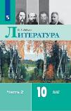

ЛИТЕРАТУРА
 |  | Зинин С.А. Литература. 9 класс. Учебник для общеобразоват. организаций. В 2-х частях. ФГОС / С.А. Зинин, В.А. Сахаров, В.А. Чалмаев. – М.: Русское слово, 2023 – 2025. |  |  |  | ФИЗИКА
 |  |  | ФИЗИКА |  |  |  | Углубленный уровень, только для профильного обучения | Касьянов В.А. Физика 11 класс. Учебник. Углублённый уровень. ФГОС / В.А. Касьянов. – Москва : Просвещение, 2025 (ДЛЯ ФИЗ-МАТ)
 |  |  |  | Углубленный уровень, только для профильного обучения | Касьянов В.А. Физика 10 класс. Учебник. Углублённый уровень. ФГОС / В.А. Касьянов. – М.: Просвещение, 2025 (ДЛЯ ФИЗ-МАТА)

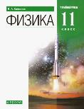

БИОЛОГИЯ
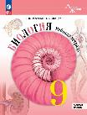 |  | Рабочая тетрадь. Пасечник В. В. - Биология. 9 класс. - Москва : Просвещение, 2025 НОВАЯ!
 |  |  |  | (ДЛЯ ФИЗ-МАТА) уточнять необходимость у учителя! | Касьянов В.А. Физика. 10 класс. Тетрадь для лабораторных работ. ФГОС / В.А. Касьянов, В.А. Коровин; под ред. Л.Ю. Нешумовой. – Москва: Просвещение, 2025 | ВЕРОЯТНОСТЬ И СТАТИСТИКА
 |  |  |  |  |  | 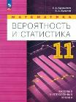 |  | Бунимович Е. А. Математика. Вероятность и статистика.11 класс. Учебное пособие. - Москва ; Просвещение, 2025 (ДЛЯ ВСЕХ НАПРАВЛЕНИЙ)

ХИМИЯ
 | новый! | Габриелян О.С. Химия. 9 класс. Учебник. Базовый уровень. ФГОС 2021 / О.С. Габриелян, И.Г. Остроумов, С.А. Сладков. – М.: Просвещение, 2025
 |  |  | ВЕРОЯТНОСТЬ И СТАТИСТИКА |  |  | История. Всеобщая история. Новейшая история.
 |  |  | 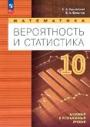 |  | Бунимович Е. А. Математика. Вероятность и статистика.10 класс. Учебное пособие. - Москва ; Просвещение, 2025 (ДЛЯ ВСЕХ НАПРАВЛЕНИЙ) | 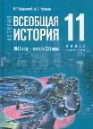 | Базовый и профильный уровени. Куплен в прошлом году, продолжают учиться | Мединский В. Р. История. Всеобщая история. 1945 - начало XXI века. 11 класс. Учебник – Москва: Просвещение, 2025.


ОБЩЕСТВОЗНАНИЕ
 |  | Боголюбов Л.Н. Обществознание. 9 класс. Учебник . Базовый уровень. ФГОС 2021– Москва : Просвещение, 2025.

 |  |  | ФИЗИКА |  |  | ИСТОРИЯ РОССИИ
 |  |  | 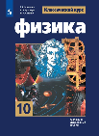 | Базовый уровень | Мякишев Г. Я., Буховцев Б. Б Физика. 10 класс.Базовый и углубленный профиль. Учебник. - Москва : Просвещение, 2025 |  | Базовый уровень. Куплен в прошлом году, продолжают учиться. Углубленный уровень, покупают! | Мединский В. Р. Торкунов А. В. История России.1945 год - начало XXI века. 11 класс. Учебник .Базовый уровень. ФГОС . – Москва : Просвещение, 2025


Всеобщая история. История Нового времени.
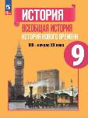 | НОВЫЙ !! | Юдовская А.Я. Всеобщая история. История Нового времени. 9 класс. Учебник. - Москва: Просвещение,2025


 |  |  | История. Всеобщая история. Новейшая история. |  |  | ГЕОГРАФИЯ (ДЛЯ ВСЕХ НАПРАВЛЕНИЙ)
 |  |  |  | Базовый и профильный уровни На 2 года обучения!. | Мединский В. Р.. 1.История. Всеобщая история. 1914-1945. 10 класс. Учебник – Москва: Просвещение, 2025. 2.История. Всеобщая история. 1945 - начало XXI века. 11 класс. Учебник – Москва: Просвещение, 2025. (купить оба учебника) |  |  | на 2 года обучения, куплены в прошлом году, с границами 10.2022. Атлас, контурные карты, мой тренажер

ИСТОРИЯ РОССИИ
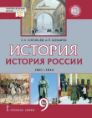 |  | К.А. Соловьёв, А.П. Шевырёв История России 1801–1914. 9 класс. Учебник – Москва : Русское слово, 2025. |  |  |  | ПРАВО (дополнительный предмет)
 |  |  |  |  |  | (ДЛЯ гуманитарного и социально-экономического направлений) |  | продолжат обучение по учебнику, купленному в прошлом году
 |  |  | ИСТОРИЯ РОССИИ
 |  |  |  | на 2 года обучения, Покупают все! | 1. Мединский В. Р. Торкунов А. В. История России.1914-1945 гг. 10 класс. Учебник .Базовый уровень. ФГОС . – Москва : Просвещение, 2025 2. Мединский В. Р. Торкунов А. В. История России. 1945 год - начало XXI века. 11 класс. Учебник. Базовый уровень. - Москва : Просвещение, 2025 (купить оба учебника!) | ЭКОНОМИКА (дополнительный предмет)
 |  |  |  |  |  | (для социально-экономического направления)

ГЕОГРАФИЯ |  |  |  |  |  | ХИМИЯ
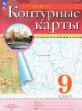 новые границы! |  | Крнтурные карты География. 9 класс. - Москва : Просвещение, 2025 |  |  |  | Базовый уровень |  | Габриелян О. С. Химия. Базовый уровень. 11 класс : учебник. / Л. Н. Коробкова. - Москва : Просвещение, 2025 (для всех, кроме хим-био)

 |  |  |  | с границами 10.2022! | География. 10-11 классы. Контурные карты. ФГОС. - Москва : Просвещение, 2025

новые границы! |  | Атлас География. 9 класс. - Москва : Просвещение, 2025 |  |  |  | Углубленный уровень |  | Ерёмин В.В. Химия. Углублённый уровень. 11 класс. Учебник / В.В. Ерёмин, Н.Е. Кузьменко, В. В. Лунин; под ред. В.В. Лунина. - Москва : Просвещение,2025. (ДЛЯ ХИМ-БИО)



 |  |  |  | с границами 10.2022! | География. 10-11 классы. Атлас. ФГОС. - Москва : Просвещение, 2025
Основы финансовой грамотности
 | Продолжаем учиться по прошлогоднему учебнику | Чумаченко В.В. Основы финансовой грамотности. 8-9 классы.Учебное пособие. – Москва: Просвещение, 2025
 |  |  |  |  |  | ФИЗИКА
 |  |  |  |  |  |  | Базовый уровень | Мякишев Г. Я., Буховцев Б. Б Физика. 11 класс.Базовый и углубленный профиль. Учебник. - Москва : Просвещение, 2025 (для всех, кроме физ-мат)

 |  |  |  | НА 2 года обучения, с границами 10.2022 | Гладкий Ю. Н. Николина В. В. География. 10-11 классы. Мой Тренажер.Базовый и углубленный уровень. – Москва. : Просвещение, 2025.


МАТЕМАТИКА (на 3 года обучения)
 |  | Высоцкий И. Р. Вероятность и статистика : 7- 9 классы : в 2-х частях : учебник : базовый уровень. ФГОС 2021 / - Москва : Просвещение - 2025 НОВЫЙ ФГОС !! НА 3 года обучени

 |  |  | ХИМИЯ
 |  |  |  | Углубленный уровень | Ерёмин В.В. Химия. Углублённый уровень. 10 класс. Учебник / В.В. Ерёмин, Н.Е. Кузьменко, В.И. Теренин, А.А. Дроздов, В.В. Лунин; под ред. В.В. Лунина. - Москва : Просвещение, 2025. (ДЛЯ ХИМ-БИО)

 |  |  |  | Базовый уровень | Габриелян О. С. Химия. Базовый уровень. 10 класс : учебник. / О. С. Габриелян, С. А. Сладков, И. Г. Остроумов. - Москва : Просвещение, 2025 (для всех, кроме хим-био)

 |  |  | ЭКОНОМИКА (дополительный предмет)
 |  |  | (для социально-экономического направления)

 |  |  | ПРАВО ( дополнительный предмет)
 |  |  | (ДЛЯ гуманитарного и социально-экономического направлений)

Выдаются школой
УЧЕБНИКИ ВЫДАЮТСЯ ШКОЛОЙ
Список учебной литературы 2026 – 2027 учебный |  | Список учебной литературы 2026 – 2027 учебный год |  |  | Список учебной литературы 2026 – 2027 учебный год |  |  | Список учебной литературы 2026 – 2027 учебный год
5 класс |  | 6 класс |  |  | 7 класс |  |  | 8 КЛАСС
БИОЛОГИЯ |  | ЛИТЕРАТУРА |  |  | АЛГЕБРА |  |  | АЛГЕБРА
 | Пасечник В. В., СуматохинГ. Г. Биология. 5 класс. Учебник под редакцией Пасечника В. В. 1-е издание, переработанное. – Москва.: Присвещение, 2023 ФГОС 2021 |  |  | Коровина Вера Яновна. Литература. 6 класс. Учебник в 2-х частях. Ч. 1,2 - Москва, Просвещение, 2023 |  |  |  Макарычев Ю. Н., Миндюк Н. Г. Алгебра. 7 класс. Учебник. ФГОС 2021 / 15-е издание, переработанное. – Москва: Просвещение, 2023. |   | Алгебра. 8 класс. Учебник. Базовый уровень. / Ю. Н. Макарычев, Н. Г. Мсиндюк и др. под ред. С. А. Теляковского - 17-е изд., стер.. – Москва: Просвещение, 2024


 |  |  |  |  | ГЕОМЕТРИЯ |  |  | ГЕОМЕТРИЯ
 |  | БИОЛОГИЯ |  |  |  |  |  Атанасян Л. С. Геометрия. 7 класс. Учебник . ФГОС 2021 / Атанасян Л. С., Бутузов В. Ф./ 14-е издание, переработанное. – Москва: Просвещение, 2023 |  | Атанасян Л. С. Геометрия. 8 класс. Учебник . Базовый уровень. ФГОС 2021 / Атанасян Л. С., Бутузов В. Ф./ 14-е издание, переработанное. – Москва: Просвещение, 2023
 |  |  |  | Пасечник В. В., Суматохин С. В. Биология. 6 класс. Учебник. Базовый уровень. ФГОС 2021 / – Москва.: Просвещение, 2024

РУССКИЙ ЯЗЫК
 |  Ладыженская Т. А. Русский язык. 5 класс. Учебник. В 2-х частях. ФГОС 2021 /под редакцие Шубукиной Л. В. – Москва: Просвещение, 2023

 |  |  |  |  | РУССКИЙ ЯЗЫК |  |  | РУССКИЙ ЯЗЫК
 |  | РУССКИЙ ЯЗЫК |  |  |  |  | Баранов М. Т. Русский язык. 7 класс. Учебник. В 2-х частях. - Москва ; Просвещение, 2024 |  | Бархударов С. Г., Крючков С. Е. Русский язык. 8 класс. Учебник. / ФГОС 2021. Москва : Просвещение, 2024
ГЕОГРАФИЯ |  |  |  | Баранов М. Т., Ладыженская Т. А. Русский язык. 6 класс. Учебник. В 2-х частях. ФГОС 2021 – Москва: Просвещение, 2024
 | География. 5 класс. Учебник. ФГОС 2021/ Алексеев А. И., Николина В. В., Липкина Е. К. - Москва: Просвещение, 2023.



 |  |  |  |  |  |  |  | БИОЛОГИЯ
 |  |  |  |  |  |  |  |  | Пасечник В. В., Суматохин С. В., Гапонюк З. Г. Биология. 8 класс. Учебник. Базовый уровень. ФГОС 2021 / 1-е издание, переработанное. – Москва.: Просвещение, 2024
 |  |  |  |  | БИОЛОГИЯ
ЛИТЕРАТУРА |  | ГЕОГРАФИЯ |  |  |  |  | Учебник. Пасечник В. В., Суматохин С. В. Биология. 7 класс. Базовый уровень. ФГОС 2021 / под редакцией Пасечника В. В., переработанное. – Москва.: Просвещение, 2023
 | Коровина В. Я., Журавлёв В.П., Коровин В.И. Литература. 5 класс. Учебник. В 2-х частях. ФГОС 2021 – Москва: Просвещение - 2023 |  |  | География. 6 класс. Учебник. ФГОС 2021/ Алексеев А. И., Николина В. В., Липкина Е. К. 12-е издание, переработанное. - Москва: Просвещение, 2024. – серия Полярная звезда


 |  |  |  |  |  |  |  | ФИЗИКА
 |  |  |  |  |  |  |  |  | Пёрышкин А.В. Физика. 8 класс. Учебник для общеобразоват. уч. заведений. ФГОС 2021 / А.В. Пёрышкин/ 4-е издание, переработанное. - Москва: Просвещение, 2024.
 |  |  |  |  | ФИЗИКА
 |  |  |  |  |  |  |  Пёрышкин А.В. Физика. 7 класс. Учебник для общеобразоват. уч. заведений. ФГОС 2021 / А.В. Пёрышкин/ 3-е издание, переработанное. - Москва: Просвещение, 2023.


Список учебной литературы 2025 – 2026 учебный
9 класс |  | Список учебной литературы 2026 – 2027 учебный
АЛГЕБРА |  | 10 класс
 | Макарычев Ю. Н. Математика. Алгебра. 9 класс. Учебник. Базовый уровень. - Москва ; Просвещение, 2024 | АЛГЕБРА
 |  |  |  | Алимов Ш. А. Алгебра и начала математического анализа. 10-11 классы. Учебник. Базовый и углублённый уровни.- Москва ; Просвещение, 2023





ГЕОМЕТРИЯ
 | Атанасян Л. С. Геометрия. 7 класс. Учебник . ФГОС 2021 / Атанасян Л. С., Бутузов В. Ф./ 14-е издание, переработанное. – Москва: Просвещение, 2023 | ГЕОМЕТРИЯ |  |  | Список учебной литературы 2026 – 2027 учебный
 |  |  |  | Атанасян Л.С. Геометрия. 10-11 класс. Учебник для общеобразоват. учреждений. Базовый и профильный уровни. ФГОС / Л.С. Атанасян, В.Ф. Бутузов, С.Б. Кадомцев и др. – М.: Просвещение, 2014 – 2016. | 11 класс
 |  |  |  |  | АЛГЕБРА
 |  |  |  |  |  | Базовый уровень | Алимов Ш. А. Алгебра и начала математического анализа. 10-11 классы. Учебник. Базовый и углублённый уровни.- Москва ; Просвещение, 2023

РУССКИЙ ЯЗЫК |  | РУССКИЙ ЯЗЫК
 | Русский язык. 9 класс. Учебник для общеобразоват. организаций / Л.М. Рыбченкова, О.М. Александрова, О.В. Загоровская, А.Г. Нарушевич. – 5-е изд. – М.: Просвещение, 2017. |  | НОВЫЙ ФГОС !!! | Рыбченкова Л. М. Русский язык. 10-11 классы. Учебник. Базовый уровень. ФГОС – Москва: Просвещение, 2022

 |  |  |  |  | ГЕОМЕТРИЯ
 |  |  |  |  |  |  |  Атанасян Л.С. Геометрия. 10-11 класс. Учебник для общеобразоват. учреждений. Базовый и профильный уровни. ФГОС / Л.С. Атанасян, В.Ф. Бутузов, С.Б. Кадомцев и др. – М.: Просвещение, 2014 – 2016.

ФИЗИКА
 | Перышкин А.В. Физика : 9 класс : учебник / А.В. Пёрышкин - Москва : Просвещение, 2024 | БИОЛОГИЯ
 |  |  | Углубленный уровень | Теремов А. В., Петросова Р. А. Биология. Биологические системы и процессы. 10 класс. Учебник. Углубленный уровень.ФГОС / Мнемозина, 2021

 |  |  |  |  | БИОЛОГИЯ
 |  |  |  |  |  | Углубленный уровень | Теремов А. В., Петросова Р. А. Биология. Биологические системы и процессы. 11 класс. Учебник. Углубленный уровень.ФГОС / Мнемозина, 2021

ГЕОГРАФИЯ |  | ГЕОГРАФИЯ
 | Алексеев А. И. География. 9 класс. Учебник. ФГОС 2021 – Москва : Просвещение, 2024 |  |  | Гладкий Ю. Н. География.10 класс. Учебник Базовый уровень. ФГОС / Ю. Н. Гладкий, В. В. Николина - Москва: Просвещение, 2025. (ДЛЯ ВСЕХ НАПРАВЛЕНИЙ)
 |  |  |  |  | РУССКИЙ ЯЗЫК
 |  |  |  |  |  |  | Рыбченкова Л. М. Русский язык. 10-11 классы. Учебник. Базовый уровень. ФГОС – Москва: Просвещение, 2022

 |  | БИОЛОГИЯ
БИОЛОГИЯ |  |  |  | Пасечник В. В. Биология. Базовый уровень. 10 класс : учебник. / В. В. Пасечник, А. А. Камский, А. М. Рубцов; под ред. В. В. Пасечника. - Москва : Просвещение, 2024 (для всех, кроме хим-био)
 | Биология : 9-й класс : базовый уровень : учебник / В. В. Пасечник ; под ред. В.В. Пасечника. - 2-е изд. стер. - Москва :Просвещение, 2024. - 272с.

 |  |  |  |  | ГЕОГРАФИЯ
 |  |  |  |  |  |  | Гладкий Ю. Н. География.11 класс. Учебник Базовый и углубленный уровень. / Ю. Н. Гладкий, - Москва: Просвещение, 2023. (ДЛЯ ВСЕХ НАПРАВЛЕНИЙ)



 |  |  |  |  | БИОЛОГИЯ
 |  |  |  |  |  |  | Пасечник В. В. Биология. Базовый уровень. 11 класс : учебник. / В. В. Пасечник, А. А. Камский; под ред. В. В. Пасечника. - Москва : Просвещение, 2025 (для всех, кроме хим-био)

